Oppgave 3
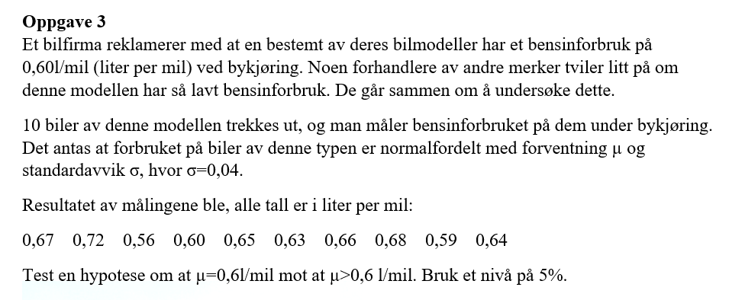
0.67
0.72
0.56
0.6
0.65
0.63
0.66
0.68
0.59
0.64
$$H_{0}: μ=0,6 mot H_{1}: μ>0,6$$
$\hat{μ}=\overline{X}≈$0,64
Testobservator: $Z=\frac{\overline{X}−μ_{0}}{σ}\sqrt{n}=\frac{0,64−0,6}{0,04}\sqrt{10}≈3,2$
$z_{0,05}≈$1,64
$Z>z_{0,05}. Dvs at vi påstår H_{1}og forkaster H_{0}.$
Vi har grunnlag til å påstå at bensinforbruk er større enn 0,6 L/mil.

 | 0.64
 | 3.1622776602
 | 1.644853627

